11月
附件3
新鑫公司2025年11月物资采购计划汇总表（属地）
 | 编制单位：物资设备部 |  |  |  |  | 计划编号： |  |  |  |  |  | 编制日期： | 2025-11-24
物资编码 | 物资名称 |  | 规格型号 | 计量单位 | 本年度计划消耗定额 | 本期需求计划数量 | 安全库存数量 | 现有库存数量 | 已报计划 未到货数量 | 计划采购数量 |  |  | 预计采购单价 | 预计采购金额（万元） | 运输方式（空运/海运） | 要求现场交货日期 | 提报部门 | 联系人 | 备注
 |  |  |  |  |  |  |  |  |  | 合计 | 国内采购数量 | 境外自采数量
0315200062 | 汽修维修灯 | Авто засварын ажлын гэрэл | S-780 | Ш/个 | 0 | 2 | 1 | 0 |  | 3 |  | 3 |  | 0 |  | 12月底 | 生产协力中心 | 李国良 | 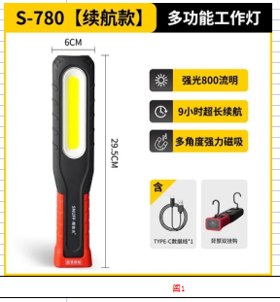 汽修工具（图1）
0315200063 | 塑料焊接枪 | Хуванцар гагнуурын буу | DWGR-3279（带1200个钢钉） | Ш/个 | 0 | 1 | - | 0 |  | 1 |  | 1 |  | 0 |  | 12月底 | 生产协力中心 | 李国良 | 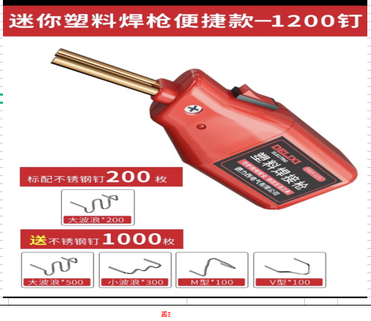 汽修工具（图5）
0315200064 | 塑料焊枪 | Хуванцар гагнуурын хошуу | 德力西牌 | Ш/个 | 0 | 1 | - | 0 |  | 1 |  | 1 |  | 0 |  | 12月底 | 生产协力中心 | 李国良 | 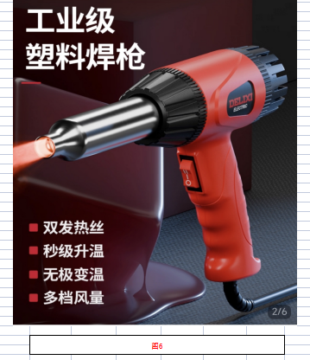 汽修工具（图6）
0315200065 | 塑料焊条 | Хуванцар гагнуурын електрод | PP 白色 | Ш/根 | 0 | 50 | - | 0 |  | 50 |  | 50 |  | 0 |  | 12月底 | 生产协力中心 | 李国良 | 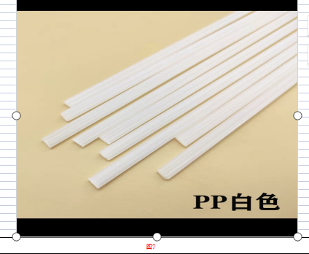 汽修工具（图7）
0315200066 | 塑料焊条 | Хуванцар гагнуурын електрод | PP 黑色 | Ш/根 | 0 | 50 | - | 0 |  | 50 |  | 50 |  | 0 |  | 12月底 | 生产协力中心 | 李国良 | 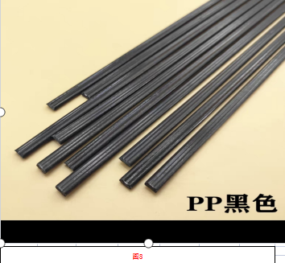 汽修工具（图8）
0315200067 | 刹车分泵回位工具 | Тусгай зориулалтын багаж | 50件/套 | ком/套 | 0 | 1 | - | 0 |  | 1 |  | 1 |  | 0 |  | 12月底 | 生产协力中心 | 李国良 | 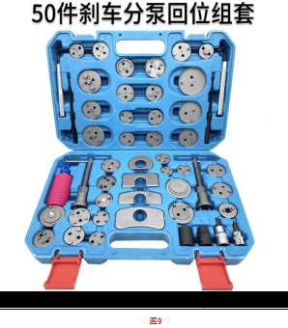 汽修工具（图9）
0315200068 | 管束钳套装 | Хоолойн бэхэлгээний иж бүрдэл | 9件套 | ком/套 | 0 | 1 | - | 0 |  | 1 |  | 1 |  | 0 |  | 12月底 | 生产协力中心 | 李国良 | 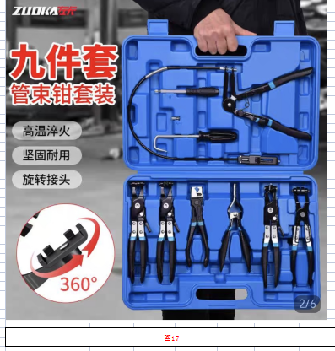 汽修工具（图17）
0315200069 | 汽油管接头拆卸钳 | Түлшний хоолойн хурдан холбогч салгагч | 2件套 | ком/套 | 0 | 1 | - | 0 |  | 1 |  | 1 |  | 0 |  | 12月底 | 生产协力中心 | 李国良 | 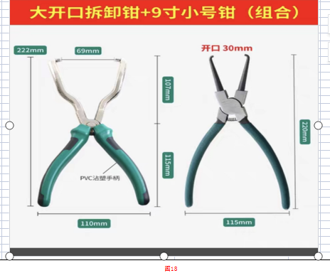 汽修工具（图18）
0315200070 | 高压油管组合垫 | Тусгай зориулалтын бахь | 6mm-30mm/盒 | хайрцаг/盒 | 0 | 1 | 1 | 0 |  | 2 |  | 2 |  | 0 |  | 12月底 | 生产协力中心 | 李国良 | 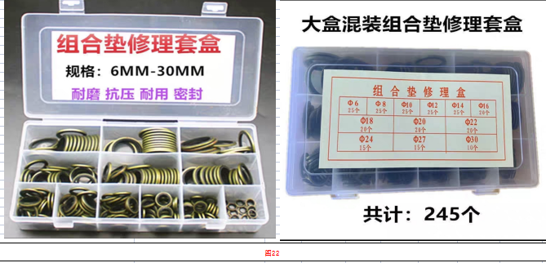 汽修工具（图22）
0316110007 | 后桥轴承内护圈 | Арын тэнхлэгийн шааригны дотор хамгаалалт | 42423-60050 | Ш/个 | 0 | 4 | 2 | 0 |  | 6 |  | 6 |  | 0 |  | 12月底 | 生产协力中心 | 李国良 | 丰田2700
0316110055 | 下支臂（左） | Доод гар (зүүн) | 2010款普拉多 | Ш/个 | 0 | 2 | 2 | 0 |  | 4 |  | 4 |  | 0 |  | 12月底 | 生产协力中心 | 李国良 | 丰田2700
0316110056 | 下支臂（右） | Дээд гар (баруун) | 2010款普拉多 | Ш/个 | 0 | 2 | 2 | 0 |  | 4 |  | 4 |  | 0 |  | 12月底 | 生产协力中心 | 李国良 | 丰田2700
0316110069 | 前桥半轴总成 | Урд голын тэнхлэг | 43430-60080 | Ш/个 | 0 | 1 | 1 | 0 |  | 2 |  | 2 |  | 0 |  | 12月底 | 生产协力中心 | 李国良 | 丰田2700
0316110099 | 防冻液 | Антифриз | 丰田专用 红色（4升/桶） | сав/桶 | 0 | 5 | 5 | 0 |  | 10 |  | 10 |  | 0 |  | 12月底 | 生产协力中心 | 李国良 | 丰田2700
0316110109 | 涨紧轮总成 | Тахир голын арааны иж бүрдэл | 16620-75010 | Ш/个 | 0 | 1 | 1 | 0 |  | 2 |  | 2 |  | 0 |  | 12月底 | 生产协力中心 | 李国良 | 丰田2700
0316110126 | 前保险杠总成（带雾灯） | Урд их гэрлийн угсралт (LED гэрэл) | 2010款普拉多（黑色） | Ш/个 | 0 | 1 | - | 0 |  | 1 |  | 1 |  | 0 |  | 12月底 | 生产协力中心 | 李国良 | 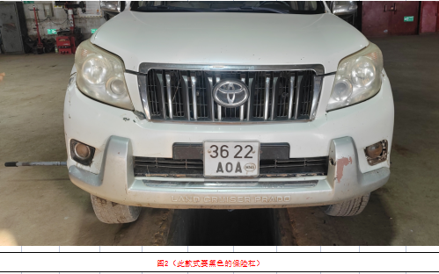 丰田2700（图2）
0316110127 | 前平衡杆胶套 | Урд тэнхлэгийн балансын татуурга | 2010款普拉多 | Ш/个 | 0 | 6 | 2 | 0 |  | 8 |  | 8 |  | 0 |  | 12月底 | 生产协力中心 | 李国良 | 丰田2700
0316110128 | 前平衡杆拉杆 | Урд тэнхлэгийн тэнцвэржүүлэгч татуурга | 2010款普拉多 | Ш/个 | 0 | 4 | 2 | 0 |  | 6 |  | 6 |  | 0 |  | 12月底 | 生产协力中心 | 李国良 | 丰田2700
0316110129 | 前叶子板内衬（左） | Урд амортизаторын карлан (зүүн) | 2010款普拉多 | Ш/个 | 0 | 2 | 2 | 0 |  | 4 |  | 4 |  | 0 |  | 12月底 | 生产协力中心 | 李国良 | 丰田2700
0316110130 | 前叶子板内衬（右） | Урд амортизаторын карлан (баруун) | 2010款普拉多 | Ш/个 | 0 | 2 | 2 | 0 |  | 4 |  | 4 |  | 0 |  | 12月底 | 生产协力中心 | 李国良 | 丰田2700
0316110132 | 中网 | машины хамарны урд талын тор | 2010款普拉多 | Ш/个 | 0 | 1 | - | 0 |  | 1 |  | 1 |  | 0 |  | 12月底 | 生产协力中心 | 李国良 | 丰田2700（图2）
0316110133 | 空调冷凝器总成 | машины кондешн | 88460-60440 | Ш/个 | 0 | 1 | 1 | 0 |  | 2 |  | 2 |  | 0 |  | 12月底 | 生产协力中心 | 李国良 | 丰田2700
0316110134 | 大灯总成（左） | Их гэрэл (зүүн) | 2010款普拉多LED款 | Ш/个 | 0 | 1 | 1 | 0 |  | 2 |  | 2 |  | 0 |  | 12月底 | 生产协力中心 | 李国良 | 丰田2700
0316110135 | 大灯总成（右） | Их гэрэл (баруун) | 2010款普拉多LED款 | Ш/个 | 0 | 1 | 1 | 0 |  | 2 |  | 2 |  | 0 |  | 12月底 | 生产协力中心 | 李国良 | 丰田2700
0316110136 | 前球笼防尘套（带卡箍） | Урд бамперийн хамгаалалтын хаалт (карт хавчаартай) | 2010款普拉多 | Ш/个 | 0 | 4 | 4 | 0 |  | 8 |  | 8 |  | 0 |  | 12月底 | 生产协力中心 | 李国良 | 丰田2700
0316110137 | 轮胎螺栓 | Дугуйны боолт | 螺杆M12*1.5 螺帽21mm | Ш/条 | 0 | 10 | 10 | 0 |  | 20 |  | 20 |  | 0 |  | 12月底 | 生产协力中心 | 李国良 | 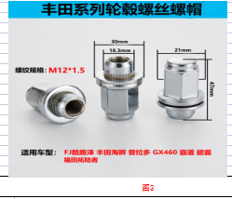 丰田2700（图3）
0316110141 | 卡簧 | Бэхэлгээний хавчаар | 90520-41019 | Ш/个 | 0 | 4 | 2 | 0 |  | 6 |  | 6 |  | 0 |  | 12月底 | 生产协力中心 | 李国良 | 丰田2700
0316110142 | 垫圈 | жийрэг | 90208-44001 | Ш/个 | 0 | 4 | 2 | 0 |  | 6 |  | 6 |  | 0 |  | 12月底 | 生产协力中心 | 李国良 | 丰田2700
0316110143 | O形密封圈 | O хэлбэрийн резинэн жийргэвч | 90301-83002 | Ш/个 | 0 | 4 | 2 | 0 |  | 6 |  | 6 |  | 0 |  | 12月底 | 生产协力中心 | 李国良 | 丰田2700
0316160009 | 前减震器 | Урд амортизатор | 48510-60150 | Ш/个 | 0 | 4 | 2 | 2 |  | 4 |  | 4 |  | 0 |  | 12月底 | 生产协力中心 | 李国良 | 丰田4700
0316160010 | 前减震弹簧 | Урд амортизаторын пүрш | 车架号：JTMHV09JXB5018981 | Ш/个 | 0 | 4 | 2 | 2 |  | 4 |  | 4 |  | 0 |  | 12月底 | 生产协力中心 | 李国良 | 丰田4700
0316160042 | 轮胎螺栓 | Дугуйны боолт | 螺杆M14*1.5螺帽22mm | Ш/条 | 0 | 10 | 10 | 0 |  | 20 |  | 20 |  | 0 |  | 12月底 | 生产协力中心 | 李国良 | 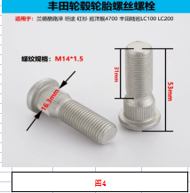 丰田4700（图4）
0316160043 | 后尾门锁 | Урд хаалганы түгжээ | 69350-60200 | Ш/个 | 0 | 1 | - | 0 |  | 1 |  | 1 |  | 0 |  | 12月底 | 生产协力中心 | 李国良 | 丰田4700
0316140010 | 轮胎螺栓 | Дугуйны боолт | 螺杆M14*1.5螺帽21mm | Ш/条 | 0 | 10 | 10 | 0 |  | 20 |  | 20 |  | 0 |  | 12月底 | 生产协力中心 | 李国良 | 丰田霸道（2024）LC250
0316140011 | 水箱、发动机、变速箱护板 | Радиатор, хөдөлгүүр, хурдны хайрцгийн хамгаалалтын хавтан | 锰钢（普拉多LC250共3件) | ком/套 | 0 | 1 | - | 0 |  | 1 |  | 1 |  | 0 |  | 12月底 | 生产协力中心 | 李国良 | 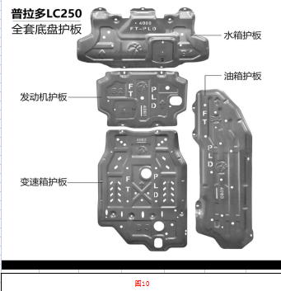 丰田霸道（2024）图10
0316140012 | 前保险杠挡泥板 | Карлан （шавар усны хаалт ） | 右侧 | Ш/个 | 0 | 1 | - | 0 |  | 1 |  | 1 |  | 0 |  | 12月底 | 生产协力中心 | 李国良 | 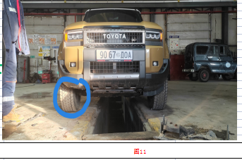 丰田霸道（2024）图11
0315030003 | 废气再循环管 | яндангын утаа шүүгчийн хоолой | 6251-11-9320 | Ш/个 | 0 | 1 | - | 0 |  | 1 |  | 1 |  | 0 |  | 12月底 | 生产协力中心 | 李国良 | 挖掘机（小松PC450-8）
0315030255 | 排气管 | Яндан | 6251-11-9110 | Ш/个 | 0 | 1 | - | 0 |  | 1 |  | 1 |  | 0 |  | 12月底 | 生产协力中心 | 李国良 | 挖掘机（小松PC450-8）
0315030256 | 排气管垫 | Яндангийн жийрэг | 6261-11-9520 | Ш/个 | 0 | 2 | 2 | 0 |  | 4 |  | 4 |  | 0 |  | 12月底 | 生产协力中心 | 李国良 | 挖掘机（小松PC450-8）
0315030257 | 废气再循环管垫 | яндангын утаа шүүгчийн хоолойн жийрэг | 6207-11-5390 | Ш/个 | 0 | 1 | 1 | 0 |  | 2 |  | 2 |  | 0 |  | 12月底 | 生产协力中心 | 李国良 | 挖掘机（小松PC450-8）
0315030258 | 软管 | Уян хоолой | 20Y-70-11520 | Ш/根 | 0 | 2 | 1 | 0 |  | 3 |  | 3 |  | 0 |  | 12月底 | 生产协力中心 | 李国良 | 挖掘机（小松PC450-8）
0315030259 | 接头 | Залгаа | 205-70-51390 | Ш/个 | 0 | 2 | 2 | 0 |  | 4 |  | 4 |  | 0 |  | 12月底 | 生产协力中心 | 李国良 | 挖掘机（小松PC450-8）
0315180017 | 后轮轮毂螺栓 | Арын дугуйны обудны боолт | M16 | Ш/条 | 0 | 10 | 10 | 0 |  | 20 |  | 20 |  | 0 |  | 12月底 | 生产协力中心 | 李国良 | 龙工叉车
0315180018 | 轮毂油封 | обудны саальник | 100*130*13 | Ш/个 | 0 | 2 | 2 | 0 |  | 4 |  | 4 |  | 0 |  | 12月底 | 生产协力中心 | 李国良 | 龙工叉车
0315180019 | 半轴管锁紧螺母 | Урд тэнхлэгийн холхивчны шаавь | 内径58 外径80 | Ш/个 | 0 | 1 | 1 | 0 |  | 2 |  | 2 |  | 0 |  | 12月底 | 生产协力中心 | 李国良 | 龙工叉车 图19
0315180020 | 半轴管螺母锁片 | Урд тэнхлэгийн холхивчны жийрэг | 外径79 内径62 | Ш/个 | 0 | 2 | 2 | 0 |  | 4 |  | 4 |  | 0 |  | 12月底 | 生产协力中心 | 李国良 | 龙工叉车 图20
0315180021 | 半轴管螺母拆卸扳手 | Урд тэнхлэг салгагч зориулалтын багаж | 与半轴管螺母配套 | Ш/个 | 0 | 1 | 1 | 0 |  | 2 |  | 2 |  | 0 |  | 12月底 | 生产协力中心 | 李国良 | 龙工叉车
0315180022 | 机油压力传感器 | тосны даралт мэдрэгч | 1408500300422（圆头三插） | Ш/个 | 0 | 1 | 1 | 0 |  | 2 |  | 2 |  | 0 |  | 12月底 | 生产协力中心 | 李国良 | 龙工叉车 图21
0315180023 | 发动机皮带 | Хөдөлгүүрийн ремень | AV17X1041Li | Ш/条 | 0 | 1 | 1 | 0 |  | 2 |  | 2 |  | 0 |  | 12月底 | 生产协力中心 | 李国良 | 龙工叉车
0316080010 | 动静密封修理包 | Дугуйны боолтын самар | 3501134-KC2（必须按此型号购买） | ком/套 | 0 | 5 | 6 | 1 |  | 10 |  | 10 |  | 0 |  | 12月底 | 生产协力中心 | 李国良 | 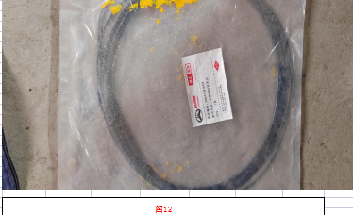 勇士 无轨人车（5座）图12
0316080041 | 转向横拉杆球头 | рулын бөмбөлөгөн толгой | 直 | Ш/个 | 0 | 4 | 2 | 0 |  | 6 |  | 6 |  | 0 |  | 12月底 | 生产协力中心 | 李国良 | 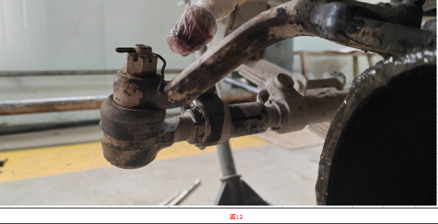 勇士 无轨人车（5座）图13
0315070077 | 黄油嘴 | тосны штуцер | 直径10mm（直嘴） | Ш/个 | 0 | 100 | 100 | 0 |  | 200 |  | 200 |  | 0 |  | 12月底 | 生产协力中心 | 李国良 | 装载机（柳工ZL50CN)
0315070218 | 轮边油封 | Дугуйны таг （саальник） | 150*180*14.5/16（新款 盒式油封） | Ш/个 | 0 | 6 | 4 | 0 |  | 10 |  | 10 |  | 0 |  | 12月底 | 生产协力中心 | 李国良 | 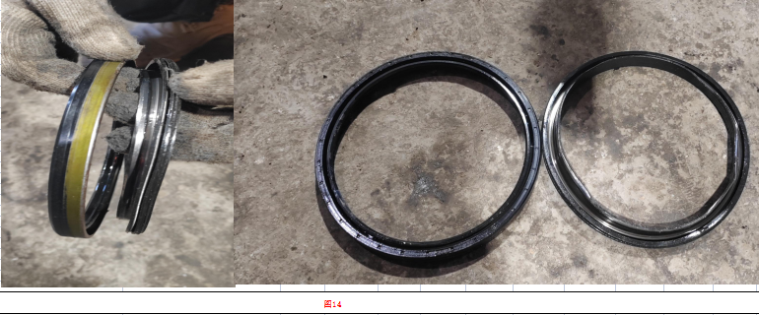 装载机（柳工ZL50CN)图14
0315070297 | 机油滤清器头 | маслоны шүүлтүүрны толгой | SP129248 | Ш/个 | 0 | 1 | 1 | 0 |  | 2 |  | 2 |  | 0 |  | 12月底 | 生产协力中心 | 李国良 | 装载机（柳工ZL50CN)
0315070298 | 机冷芯 | Радиаторын хөргүүр | SP106237 | Ш/个 | 0 | 1 | 1 | 0 |  | 2 |  | 2 |  | 0 |  | 12月底 | 生产协力中心 | 李国良 | 装载机（柳工ZL50CN)
0315070299 | 水箱盖 | Радиаторын таг | SP150254 | Ш/个 | 0 | 2 | 2 | 0 |  | 4 |  | 4 |  | 0 |  | 12月底 | 生产协力中心 | 李国良 | 装载机（柳工ZL50CN)
0315070300 | 黄油嘴 | тосны штуцер | 45°弯嘴 直径10mm | Ш/个 | 0 | 50 | 50 | 0 |  | 100 |  | 100 |  | 0 |  | 12月底 | 生产协力中心 | 李国良 | 装载机（柳工ZL50CN)
0315070301 | 黄油嘴 | тосны штуцер | 90°弯嘴 直径10mm | Ш/个 | 0 | 50 | 50 | 0 |  | 100 |  | 100 |  | 0 |  | 12月底 | 生产协力中心 | 李国良 | 装载机（柳工ZL50CN)
0315070302 | 发动机燃油管 | Хөдөлгүүрийн тосны хоолой | 内径8mm | метр /米 | 0 | 30 | 20 | 0 |  | 50 |  | 50 |  | 0 |  | 12月底 | 生产协力中心 | 李国良 | 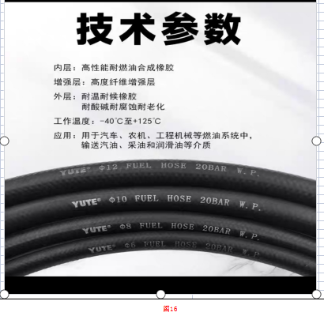 装载机（柳工ZL50CN)图16
0315070303 | 发动机燃油管 | Хөдөлгүүрийн шатахуун шахах хоолой | 内径10mm | метр /米 | 0 | 30 | 20 | 0 |  | 50 |  | 50 |  | 0 |  | 12月底 | 生产协力中心 | 李国良 | 装载机（柳工ZL50CN)图16
0315140017 | 轮边油封 | Дугуйны таг （саальник） | 140*170*16 盒式油封 | Ш/个 | 0 | 4 | 2 | 0 |  | 6 |  | 6 |  | 0 |  | 12月底 | 生产协力中心 | 李国良 | 装载机（山工650)
0315110121 | 制动泵皮带 | Тоормосны ремен | AV13*1120Li | Ш/条 | 0 | 6 | 4 | 0 |  | 10 |  | 10 |  | 0 |  | 12月底 | 生产协力中心 | 李国良 | 混凝土搅拌车KJC-5A
0315110130 | 空气滤芯套件 | Агаар шүүгч | AA02957 00JX | ком/套 | 0 | 6 | 6 | 0 |  | 12 |  | 12 |  | 0 |  | 12月底 | 生产协力中心 | 李国良 | 混凝土搅拌车KJC-5A
0315110284 |  | Урд амортизаторын тулгуур | 1700-25*90-3 | Ш/架 | 0 | 1 | 1 | 0 |  | 2 |  | 2 |  | 0 |  | 12月底 | 生产协力中心 | 李国良 | 混凝土搅拌车KJC-5A
0315110330 | 压力传感器 | Даралт мэдрэгч | N-060FSG4ACNO | Ш/个 | 0 | 6 | 2 | 0 |  | 8 |  | 8 |  | 0 |  | 12月底 | 生产协力中心 | 李国良 | 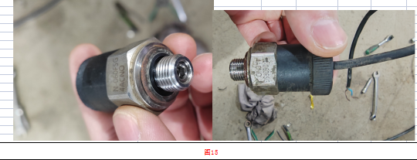 混凝土搅拌车KJC-5A 图15
0315110336 | 继电器 | РЕЛЕ | 3735090-C0100 24V 30A | Ш/个 | 0 | 10 | 5 | 0 |  | 15 |  | 15 |  | 0 |  | 12月底 | 生产协力中心 | 李国良 | 混凝土搅拌车KJC-5A
1109010116 | 融雪剂 | цас хайлуулагч шингэн | 50kg/袋 | уут/袋 | 0 | 40 | - | 0 |  | 40 |  | 40 |  | 0 |  | 12月底 | 生产协力中心 | 李国良 | 道路融雪
0315060011 | 机油滤芯 | шүүгч | 61000070005 | Ш/个 | 0 | 10 | 14 | 0 |  | 24 |  | 24 |  | 0 |  | 12月底 | 生产协力中心 | 李国良 | 北奔自卸
0315060013 | 空气滤芯 | агаар шүүгч | K3250 | Ш/个 | 0 | 8 | 8 | 0 |  | 16 |  | 16 |  | 0 |  | 12月底 | 生产协力中心 | 李国良 | 北奔自卸
0315130044 | 风挡玻璃 | Салхины шил |  | Ш/块 |  | 1 |  | 0 |  | 1 |  | 1 |  |  |  | 12月底 | 生产协力中心 | 李国良 | 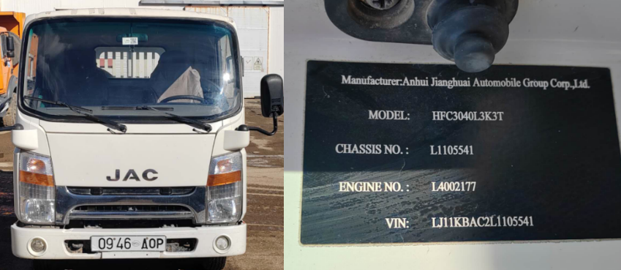
1004010040 | 大扫把 | Шүүр (том) |  | Ш/把 | 30 | 30 | - | 0 | - | 30 |  | 30 |  |  |  | 12月底 | 生产协力中心 | 肖志国

金额合计 |  |  |  |  |  | —— | —— | —— | —— |  |  |  |  | -
说明： | 1.采购计划中物资名称均需按照物资编码来统一规范对应，如为新增采购物资，请由仓库按照物资属性预先增加物资编码。
 | 2.请保留表中公式不变，不得删除。
 | 3.表中数量列如无数据请填0。
公司负责人： |  |  |  | 分管领导： |  |  |  |  | 财务部： |  |  |  | 商务部： |  | 制表人：

